1ページ
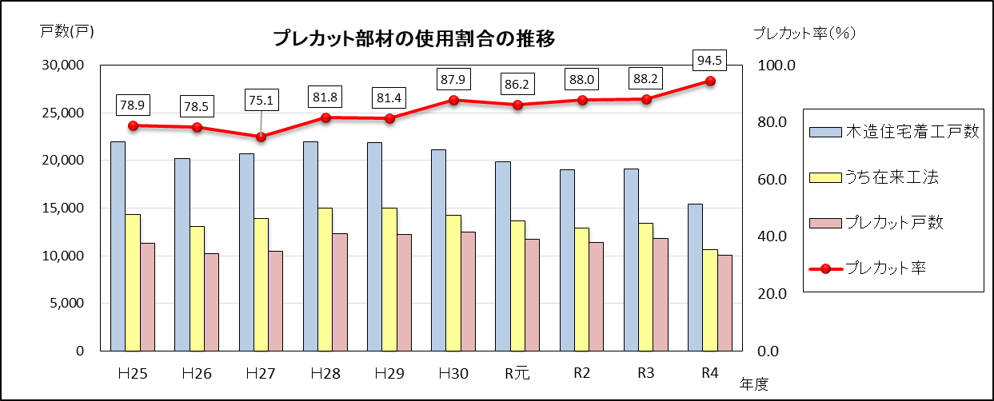
 | 【調査対象】
 | 毎年３月末現在で、在来軸組工法における柱・梁・桁等の仕口・継手などの加工を機械で行った部材（プレカット部材）
 | の生産施設を保有している工場

１ 生産実績
 | ○ 本調査は、令和４年度末現在で北海道が把握している２７工場を対象に行いました。
 | ○ 令和４年度のプレカット部材生産実績は、住宅で９，３２６棟（１０，０４５戸）、非住宅で１,０６４棟、合計１０，３９０棟で、前年度
 |  |  |  | （R３実績：１１，７１２棟）より１，３２２棟減少しました。
 | ○ 延べ坪数では、住宅で３６５，０２４坪、非住宅で５５，６５９坪、合計４２０，６８３坪で、前年度（R３実績： ４８４，７４０坪）より
 |  |  |  | ６４，０５７坪減少しました。
 | ○ 令和４年度の道内木造住宅着工戸数のうち、在来工法によるものは１０，６２９戸で、プレカット部材の生産実績はその
 | ９４．５％に当たります。

 | 表１－１ プレカット部材生産実績の推移
 |  |  |  |  |  |  |  |  |  |  |  |  |  |  |  |  |  |  |  |  | （単位：棟、坪）
 | 年度 |  |  |  |  |  | Ｈ25 |  | Ｈ26 |  | Ｈ27 | Ｈ28 | Ｈ29 |  | Ｈ30 |  | R元 | R2 | R３ | R４
 | 区分
 | 棟数 |  |  |  |  | (Ａ) | 11,319 |  | 10,237 |  | 10,481 | 11,468 | 11,106 |  | 11,705 |  | 11,549 | 11,495 | 11,712 | 10,390
 | 延 べ 坪 数 |  |  |  |  | (Ｂ) | 473,831 |  | 433,595 |  | 455,294 | 495,266 | 508,549 |  | 486,067 |  | 494,379 | 463,657 | 484,740 | 420,683
 | １棟当たりの建坪数 |  |  |  |  | (Ｂ/Ａ) | 41.9 |  | 42.4 |  | 43.4 | 43.2 | 45.8 |  | 41.5 |  | 42.8 | 40.3 | 41.4 | 40.5

 | 表１－２ プレカット部材生産実績（棟数・坪数）別工場数
 |  |  |  |  |  |  |  |  |  |  |  |  |  |  |  |  |  |  | （単位：棟）
 | 棟数区分 |  |  |  | 生 産 実 績 （棟数）
 |  |  |  |  | 0～100 |  |  | 101～200 |  | 201～300 |  | 301～400 |  | 401～500 |  | 501～ |  | 計
 | 工場数 |  |  |  | 7 |  |  | 3 |  | 2 |  | 5 |  | 3 |  | 7 |  | 27

 | 表１－３ 道内木造住宅着工戸数に占めるプレカット部材の使用割合
 |  |  |  |  |  |  |  |  |  |  |  |  |  |  |  |  |  |  |  |  | （単位：戸、％）
 | 年度 |  |  |  |  |  | Ｈ25 |  | Ｈ26 |  | Ｈ27 | Ｈ28 | Ｈ29 |  | Ｈ30 |  | R元 | R2 | R3 | R4
 | 区分
 | 木造住宅着工戸数 |  |  |  |  | (A) | 21,962 |  | 20,166 |  | 20,699 | 21,943 | 21,885 |  | 21,114 |  | 19,826 | 19,033 | 19,096 | 15,461
 |  | うち在来工法 |  |  |  | (B) | 14,344 |  | 13,043 |  | 13,940 | 15,032 | 14,993 |  | 14,245 |  | 13,625 | 12,910 | 13,396 | 10,629
 |  |  | プレカット戸数 |  |  | (C) | 11,319 |  | 10,237 |  | 10,466 | 12,300 | 12,199 |  | 12,523 |  | 11,738 | 11,360 | 11,821 | 10,045
 |  |  | プレカット率 |  |  | (C/B) | 78.9 |  | 78.5 |  | 75.1 | 81.8 | 81.4 |  | 87.9 |  | 86.2 | 88.0 | 88.2 | 94.5
 | ※ |  |  | プレカット戸数は、平成27年度までは棟数として調査。

3ページ
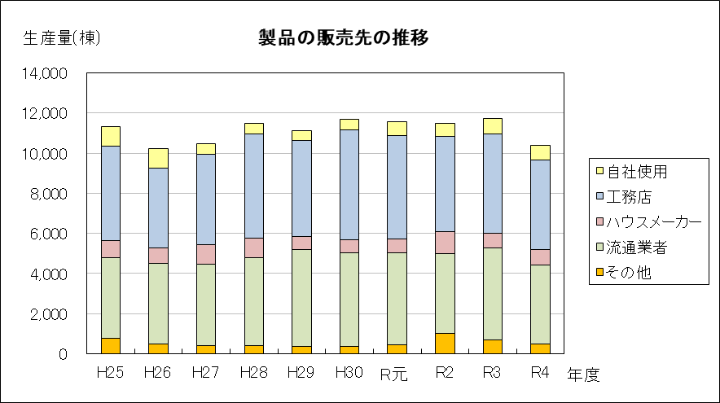
３ 製品の販売先
○ 令和４年度の製品の販売先は、工務店向けが４，４８１棟（４３．１％）と最も多く、次いで流通業者向けが
３，９３０棟（３７．８％）となっています。

 | 表３ 年度別製品の販売先
 |  |  |  |  |  |  |  |  |  | （単位：棟、％）
 | 年度 |  | 区分 | 自社使用 | 工務店 | ハウスメーカー | 流通業者 | その他 | 合 計
 | H25 | 棟 数 |  | 988 | 4,704 | 835 | 4,027 | 765 | 11,319
 |  | 比 率 |  | 8.7 | 41.6 | 7.4 | 35.6 | 6.8 | 100.0
 | H26 | 棟 数 |  | 970 | 3,984 | 781 | 4,027 | 475 | 10,237
 |  | 比 率 |  | 9.5 | 38.9 | 7.6 | 39.3 | 4.6 | 100.0
 | H27 | 棟 数 |  | 523 | 4,503 | 991 | 4,054 | 410 | 10,481
 |  | 比 率 |  | 5.0 | 43.0 | 9.5 | 38.7 | 4.0 | 100.0
 | H28 | 棟 数 |  | 518 | 5,195 | 971 | 4,358 | 426 | 11,468
 |  | 比 率 |  | 4.5 | 45.3 | 8.4 | 38.0 | 3.7 | 100.0
 | H29 | 棟 数 |  | 468 | 4,809 | 630 | 4,821 | 378 | 11,106
 |  | 比 率 |  | 4.2 | 43.3 | 5.7 | 43.4 | 3.4 | 100.0
 | H30 | 棟 数 |  | 547 | 5,467 | 638 | 4,680 | 373 | 11,705
 |  | 比 率 |  | 4.7 | 46.7 | 5.5 | 40.0 | 3.2 | 100.0
 | Ｒ元 | 棟 数 |  | 657 | 5,182 | 677 | 4,602 | 431 | 11,549
 |  | 比 率 |  | 5.7 | 44.9 | 5.9 | 39.8 | 3.7 | 100.0
 | Ｒ2 | 棟 数 |  | 664 | 4,726 | 1,093 | 4,009 | 1,003 | 11,495
 |  | 比 率 |  | 5.8 | 41.1 | 9.5 | 34.9 | 8.7 | 100.0
 | Ｒ3 | 棟 数 |  | 764 | 4,923 | 761 | 4,582 | 682 | 11,712
 |  | 比 率 |  | 6.5 | 42.0 | 6.5 | 39.1 | 5.8 | 100.0
 | Ｒ４ | 棟 数 |  | 718 | 4,481 | 778 | 3,930 | 483 | 10,390
 |  | 比 率 |  | 6.9 | 43.1 | 7.5 | 37.8 | 4.6 | 100.0

